TKKT HN-CL
Danh sách các phân hệ phần mềm
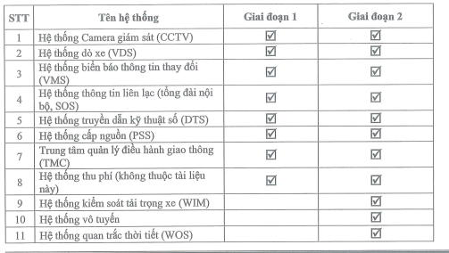
# | Page |  | Phân hệ | Ghi chú
1 | 1417-7 | 430/711 | Phân hệ phần mềm lõi ITS | Thực hiện
2 | 1417-7 | 430/711 | Phân hệ quản lý giao thông (TMS) | Thực hiện
3 | 1417-7 | 430/711 | Phân hệ bảng thông tin điện tử thay đổi (VMS) | Thực hiện. Chainzone?
4 | 1417-7 | 430/711 | Phân hệ dò xe (VDS) | Thực hiện. Milesight?
5 | 1417-7 | 430/711 | Phân hệ camera giám sát (CCTV) | Phần mềm hãng? Hikvision
6 | 1417-7 | 430/711 | Phân hệ cung cấp dịch vụ Web | Thực hiện? Web portal
7 | 1417-7 | 430/711 | Phân hệ phần mềm chia sẻ dữ liệu (DS) | Có thực hiện không? Chia sẻ dữ liệu tuyến quốc gia và các tuyến khác
8 | 1417-7 | 430/711 | Phân hệ tích hợp tường màn hình (TV Wall) | Tích hợp thiết bị? Hãng/Tài liệu liên quan
9 | 1417-7 | 430/711 | Phân hệ tích hợp quản lý, giám sát thiết bị (FMS) | Tích hợp thiết bị (Solarwind)? Hãng/ Tài liệu liên quan
9 | 1417-7 | 430/711 | Phân hệ tích hợp quản lý mạng (NMS) | Tích hợp thiết bị (Solarwind)? Hãng/ Tài liệu liên quan
10 | 1417-8 | 431/711 | Phân hệ tích hợp quản lý dữ liệu thu phí (TCS) | Có thực hiện tích hợp dữ liệu?
11 | 1417-7 | 430/711 | Phân hệ giám sát tải trọng phương tiện (OMS/WIM) | Không
12 | 1417-7 | 430/711 | Phân hệ phần mềm theo dõi và ghi nhật ký tác vụ bảo trì duy tu | Có thực hiện không?
13 | 1417-7 | 430/711 | Phân hệ phần mềm máy trạm truy cập | Giao diện phần mềm thao tác hệ thống, không phải hệ độc lập
 |  |  |  |  | Trang 26, Quyển VI.3

Đặc tính của hệ thống phần mềm (Y/c phi chức năng)

# | Đặc tính
1
2 | Giao diện đơn giản, thân thiện. Tương tác, tương hỗ giữa các module rõ ràng và giữ ở mức tối thiểu. Dữ liệu và thông số được lưu trong CSDL, tách riêng khỏi chương trình
3 | Kết nối, chia sẻ dữ liệu ITS dùng chung thực hiên liên tuyến
4 | Mang tính mở phù hợp cho việc ứng dụng ITS về mặt chức năng, tốc độ, giao diện.. Đảm bảo hoạt động liên tục và không cần bảo trì định kỳ. Dễ dàng nâng cấp mở rộng
5 | Giao diện và báo cáo song ngữ: English, Tiếng Việt
6
7 | Đảm bảo hoạt động trên đa nền tảng phần cứng (của nhiều hãng)
8 | Đảm bảo sẵn sàng đáp ứng chia sẻ dữ liệu, kết nối với Hệ thống kết nối chia sẽ dữ liệu ITS dùng chung (Tích hợp các hệ thống ITS thành phần với trung tâm QLĐHGT (TMC)
9
10
11
12

1 | Phần mềm lõi |  | - Yêu cầu chung: Phần mềm hệ thống ITS Core phải có thiết kế mở, không có tính độc quyền và được triển khai rộng rãi trên thế giới; Phần mềm ITS Core phải có khả năng quản lý đồng thời giao thông trên đường cao tốc cũng như giao thông trong đường hầm; Giao diện mở sẵn sàng giao tiếp SCADA cơ điện hầm; - Yêu cầu đối với kiến trúc hệ thống ITS Core: • Phần mềm phải đảm bảo an toàn, bảo mật, hiệu năng phù hợp với yêu cầu sử dụng và quản trị tập trung, ứng dụng các công nghệ hiện đại như ảo hóa, điện toán đám mây dùng riêng; • Kiến trúc được xây dựng theo mô hình hướng dịch vụ SOA (Service Oriented Architecture), đảm bảo tất cả các thành phần trong kiến trúc giao tiếp với nhau thông qua một trục tích hợp dịch vụ; • Kiến trúc phân tầng rõ ràng, đảm bảo các thành phần dùng chung được đóng gói như các dịch vụ để cung cấp các chức năng cho các ứng dụng ở tầng trên; • Hệ thống dữ liệu được thu thập từ nhiều nguồn, trong đó có các nguồn dữ liệu cập nhật trực tuyến và thời gian thực; • Đáp ứng khả năng mở rộng hệ thống ở tất cả các tầng mà không ảnh hưởng đến các ứng dụng đã được triển khai trước; • Mô hình dữ liệu được thiết kế tích hợp ngay từ đầu, đảm bảo khả năng chuẩn hóa dữ liệu cho hiện tại và có thể mở rộng dễ dàng trong tương lai; • Đáp ứng truy cập đa kênh từ web, thiết bị di động và thiết bị chuyên dụng với số lượng người sử dụng lớn; - Yêu cầu về giao diện và kết nối: • Cung cấp chức năng kết nối thiết bị, chuẩn hóa/ đồng bộ hóa giao thức của thiết bị; - Các giao diện kết nối: • Xử lý và chuyển đổi dữ liệu thành định dạng tin nhắn chuẩn để xử lý; - Các giao thức TLS được chuẩn hóa: • Hỗ trợ các giao thức thiết bị tích hợp như HTTP, TCP, UDP; • Chuyển phát tin nhắn; • Xử lý nguồn thông tin: xử lý thông tin giao thông từ các nguồn thu thập thông tin, lọc ra thông tin về lỗi, xử lý thông tin ban đầu; • Truyền dữ liệu với các thiết bị (bộ sưu tập, kiểm soát, giám sát); • Phần mềm lõi có thể cung cấp các giao diện tiêu chuẩn như TLS để phát hiện lưu lượng truy cập và

2 | Phần mềm quản lý giao thông |  | - Yêu cầu chung: Thu thập, xử lý và khai thác dữ liệu thu thập từ thiết bị lắp đặt ngoài đường để giám sát, quản lí và vận hành giao thông trên cao tốc; • Quản lý, giám sát hình ảnh, điều khiển quay quét, thiết lập chế độ ghi âm, tìm kiếm và đánh giá hình ảnh của camera giám sát giao thông; • Biểu đồ theo dõi trực tuyến, thống kê giao thông thu thập từ thiết bị đo xe lắp đặt trên đường cao tốc; • Giám sát và xử lý các cảnh báo được tạo ra bởi hệ thống, phân tích và phát hiện sự kiện tự động; • Thiết lập và quản lý thông tin xuất bản qua các dấu hiệu giao thông điện tử trên đường cao tốc; • Quản lý nội dung Hiển thị trên các biển điều khiển giao thông; • Quản lý và giám sát giao thông của các phương tiện vào/ra cổng trạm thu phí; • Theo dõi và xử lý thông tin phương tiện quá tải, quá khổ đã được xác minh bởi hệ thống kiểm tra tải trọng xe; • Chia sẻ và cung cấp thông tin cho các cơ quan liên quan theo quy định; • Chức năng lập chiến lược và kế hoạch đáp trả (Strategies and Response Plans); • Phần mềm phải có khả năng cấp quyền cho người dùng tương ứng để xác định chiến lược và kế hoạch đáp trả (response plan); • Một chiến lược phải có khả năng hành động khi có bất kỳ trigger nào và thực hiện các hành động cụ thể. Một hành động có thể là bất kỳ loại phản ứng của hệ thống; • Một kế hoạch đáp trả là một chiến lược cho phép người dùng tương tác và thực thi các hành động nhỏ; • Hệ thống phải có khả năng xác định lái xe ngược chiều. - Chức năng điều khiển giao thông và cấu hình các loại thiết bị bên đường khác nhau như: • Biển báo thông tin thay đổi (VMS, LCS); • Đèn tín hiệu giao thông tại đường hầm; • Cần chắn tự động (Barriers); • Phần mềm phải đảm bảo rằng các thiết lập của các biển báo phải luôn an toàn, tin cậy cho lái xe và tuân thủ theo các luật lệ, qui định của địa phương; • Phần mềm phải có khả năng cấp quyền tương ứng để định nghĩa kế hoạch tín hiệu (ví dụ cấu hình các thiết bị đã được kết nối) để lưu trữ kế hoạch tín hiệu và kích hoạt chúng khi có yêu cầu; • Ph

3 | Phần mềm quản lý dò xe (VDS) |  | Yêu cầu chung: Các tính năng phát hiện xe: Lưu lượng giao thông; Mật độ giao thông; Tốc độ trung bình của phương tiện; Biển số xe phương tiện đi qua vùng quan sát; Phân loại xe: loại xe, màu xe, nhãn hiệu xe; Phát hiện sự kiện: Xe dừng hoặc taỉ nạn giao thông; xe chạy thành hàng và di chuyển chậm; xe chạy ngược chiều; xe dừng trên vị trí dừng khẩn cấp; người đi bộ; khói, hạn chế tầm nhìn; vật rơi; xe chạy quá tốc độ; Hệ thống hỗ trợ các chức năng sau: Kết nổi & thu nhận dữ liệu từ các hệ thống camera dò xe gửi về; Xử lý dữ liệu và lưu dữ liệu trong CSDL; Chức năng lưu trữ: Tất cả cảc dữ liệu thu được từ camera được ghi lại vả lưu trữ trong cơ sở dữ liệu. Các thông tin lưu trữ bao gồm: Lưu lượng giao thông; Lưu lượng phương tiện giao thông kích cỡ lớn Tỷ lệ thời gian chiếm dụng đường Tốc độ phương tiện trung bình Tốc độ dữ liệu trung bình "n" phút (n có thể thiết lập tùy chỉnh) Thông tin trạng thái thiết bị lắp đặt trên đường (bình thường/ hỏng hóc) lỗi thiết bị Tổng hợp, thóng kê, tạo biểu đồ về: lưu lượng giao thông theo thời gian, mật độ chiếm dụng mặt đường tốc độ trung bình,.... Cảnh báo sự kiện: thiết lập các ngưỡng giám sát giao thông, đưa ra các cảnh báo vượt ngưỡng, sự kiện bất thường (ùn tắc, di chuyển chậm, xe dừng đỗ, xe đi ngược chiều,...) Giám sát phương tiện: Thu thập dữ liệu thông tin xe, làm giàu thông tin phương tiện (kết nối với CSDL đăng kiểm), cảnh báo xe thuộc danh sách đen/trắng; Cung cấp giao diện tích họp với phần mềm Quản lý giao thông & cấc phần mềm ITS Core.
4 | Phần mềm phần mềm hệ thống camera giám sát (CCTV) |  | Yêu cầu chung: Linh hoạt, có khả năng mở rộng thêm camera và thiết bị lưu trữ; Cho phép đăng nhập, xem hình ảnh trực tiếp từ máy tính vận hành, trình duyệt wed,…; Hỗ trợ lập trình kịch bản lưu trữ Video khác nhau theo lịch định sẵn hoặc theo sự kiện; Có khả năng thiết lập phân quyền quản lý theo từng người dùng như: kết nối camera, điều khiển PTZ, truy xuất dữ liệu lưu trữ...; Quản lý việc hiển thị tín hiệu Video trực tiếp từ các Camera lên các màn hình giám sát; Cho phép chuyển tải hình ảnh lên tường màn hình; Hỗ trợ phân tích hình ảnh và tạo báo động; Tương thích chuẩn ONVIF. Các tính năng: Kiến trúc: Client Sever hoặc Web Server; Cho phép quản lý, ghi hình ảnh, tìm kiếm, phát lại hình ảnh camera IP; Tích hợp bản đồ để giám sát vị trí camera; Hỗ trợ khả năng tùy biến màn hình theo thiết kế người dùng; Có thể hiển thị toàn màn hình và tùy biến lưới hiển thị camera theo các ô với dạng và số lượng thay đổi; Hỗ trợ tiêu chuẩn ONVIF và PSIA; Hoạt động theo cơ chế Server-Client, không giới hạn số lượng user truy cập quan sát và xcm lạí đồng thời; Hỗ trợ hình ảnh chuẩn H265, H264, MJPEG,...; Chế độ ghi hình: Alway, Schedule, Manual trigger vả event detection...; Phát hiện chuyển động (VMD) ghi hình khi phát hiện khu vực có vật thể chuyển động, điều khiển PTZ Camera, Schedule, Privacy masking, … Cảnh báo sự kiện bằng Email, SMS , kích hoạt camera PTZ quan sát khu vực xảy ra sự kiện; Tìm kiếm hình ảnh/video: Theo thời gian, sự kiện, theo hình ảnh gợi ý trước,...; Khả năng mở rộng linh hoạt: Không giới hạn số lượng camera kết nối; Không giới hạn số lượng máy chủ; Hỗ trợ tính năng backup dự phòng; Hiển thị theo kịch bản trên tường màn hình: hỗ trợ nội dung video linh hoạt tự động hoặc điều khiển bằng tay đối với nội dung Hỗ trợ một loạt các loại nội dung đa dạng, bao gồm video trực tiếp và phát lại, bản đồ, báo thức, dấu trang, các trang HTML, tin nhắn văn bản,… Phần mềm tương thích với các hệ điều hành Windows (x86, x64), Linux...; Hỗ trợ các ứn
5 | Phần mềm bảng thông tin giao thông điện tử (VMS) |  | • Kết nối & điều khiển biển thông tin điện tử VMS, LCS; • Tạo và sửa đổi nội dung hiển thị trên VMS, LCS, hỗ trợ ba chế độ gồm: Nhập thông tin thủ công, kết hợp các cụm từ đã được định nghĩa trước, lựa chọn các thông báo đã được thiết kế sẵn; • Kiểm duyệt thông tin: Tự động kiểm duyệt tính tương thích cho biển VMS, LCS được sử dụng; Xem trước nội dung, màu sắc của nội dung sẽ hiển thị trên biển VMS, LCS; gợi ý điều chỉnh cho phù hợp; • Hiển thị và khai thác thông tin: Thiết lập/thay đổi thông tin hiển thị trên biển VMS, LCS từ xa, cho phép điều khiển thủ công hoặc theo ngữ cảnh thiết lập trước; • Quản lý thời gian hiển thị: Mỗi thông báo hiển thị trên VMS, LCS được gắn với một mốc giá trị thời gian tồn tại, khi hết thời gian, hệ thống sẽ tự động tắt thông báo trên biển VMS; • Giám sát & quản lý trạng thái VMS, LCS: Giám sát kết nối, cảnh báo mất kết nối; Giám sát trạng thái biển VMS, LCS (vị trí, thông tin đang hiển thị trên biển VMS, các thông tin khác do biển VMS, LCS cung cấp như nhiệt độ môi trường, tình trạng module LED...); • Lưu trữ dữ liệu: Toàn bộ dữ liệu trao đổi giữa các bảng VMS, LCS trên đường và trung tâm điều khiển, đều được máy chủ quản lý dữ liệu lưu trữ lại phục vụ mục đích phân tích và sử dụng trong tương lai, lại. Các dữ liệu về trạng thái hoạt động của các thiết bị bên đường (hoạt động bình thường hay lỗi) cũng được lưu lại thành nhật ký vận hành cho việc theo dõi và phân tích về sau; • Quản lý hiển thị và báo cáo: Vị trí và trạng thái hoạt động bảng VMS, LCS (vị trí Bảng VMS, LCS; Trạng thái hoạt động; Đang hiển thị thông báo/không hiển thị thông báo; Hoạt động bình thường/xảy ra lỗi); • Thông báo: Nội dung thông tin hiển thị trên bảng VMS, LCS (thời gian bắt đầu hiển thị, thời gian dự kiến kết thúc; Các từ hoặc cụm từ định nghĩa trước; Những bảng thông báo được thiết kế sẵn; Các biểu tượng đồ họa); • Vận hành: Danh sách bảng VMS, LCS trên tuyến đường không hoạt động; Bản ghi nhớ thông số vận hành và bản ghi nhớ các trường hợp lỗi (ngày, giờ h
6 | Phần mềm quản lý dữ liệu thu phí (TCS) |  | • Hệ thống trung tâm thu phí (TCS), các chức năng chính của hệ thống này, nhưng không giới hạn, quản lý một cách thống nhất và được quy định như sau: • Có khả năng truyền dẫn chính xác đến các làn, trạm thu phí trên toàn tuyến thông tin thống nhất về thời gian, biểu mức thu phí, quy tắc phân loại xe v.v..; • Tiếp nhận và xử lý một cách chính xác tất cả các loại dữ liệu có thể chuyển lên từ các trạm thu phí trên toàn tuyến, đồng thời lưu trữ vào cơ sở dữ liệu. Tiến hành xử lý chính xác tất cả các dữ liệu và yêu cầu kiểm soát có thể của các trạm thu phí trên toàn tuyến; • Định kỳ tiến hành sao lưu lịch sử; • Tự động hoặc thủ công in báo cáo thống kê tình hình thu phí; báo cáo tình hình lưu lượng giao thông và báo cáo quản lý theo ngày, tháng, quý, năm; • Có khả năng quản lý tình hình sử dụng và duy tu của tất cả thiết bị thu phí của đoạn quản lý; • Theo dõi và tổng hợp tất cả các giao dịch thu phí tại các trạm; • Giám sát tình trạng vận hành của hệ thống thu phí tại tất cả các trạm. Có kiểm soát tình hình vào ca làm việc của nhân viên thu phí đoạn đường, theo cấp phân quyền; • Quản trị các dữ liệu tài khoản khách hàng (vé lượt, vé tháng,...);
7 | Phần mềm bản đồ tường màn hình |  | • Bộ phần mềm quản lý hệ thống video wall sẽ thực hiện chức năng điều khiển các ứng dụng đang chạy trên hệ thống màn hình lớn, các tín hiệu video (DVI/HDMI/VGA), IP streaming trực tiếp từ một số nguồn khác nhau; • Bộ phần mềm quản lý hệ thống được thiết kế dạng mô đun, cho phép thiết lập giải pháp điện toán phân tán. Các thành phần thuộc mô đun cho máy chủ của bộ phần mềm quản lý hệ thống có thể được cài đặt trên các máy chủ riêng biệt và các mô đun cho máy trạm cũng có thể được cài đặt trên bất kỳ máy trạm nào, do đó sẽ giảm tải cho bộ điều khiển; • Bộ phần mềm quản lý hệ thống sẽ bao gồm các đặc tính quản lý người khai thác cho phép cấp các quyền, cấp bậc quản lý và phân bố trong một số khu vực, điều chỉnh cho mỗi khai thác viên. Các người khai thác phải có khả năng chỉ định khu vực của hệ thống màn hình lớn cho việc hiển thị các ứng dụng, thay đổi kích cỡ, sắp đặt vị trí và cấu hình. Người khai thác hệ thống sẽ chỉ có quyền trong các khu vực của hệ thống màn hình lớn. Người khai thác hệ thống sẽ không có quyền thực thi bất kỳ. công việc nào trong các khu vực không thuộc sự quản lý của họ trên hệ thống màn hình lớn; • Bộ phần mềm quản lý hệ thống kết hợp chặt chẽ với tính năng cài đặt qua mạng với việc phân bố phần mềm/bộ cài đặt của máy trạm trên toàn mạng; • Phần mềm điều khiển phải có chức năng điều khiển các khối màn hình, cho phép người khai thác có thể điều khiển, kiểm tra trạng thái của các khối màn hình (thông tin về tuổi thọ đèn, nhiệt độ...); • Bộ phần mềm quản lý hệ thống sẽ cho phép thiết lập lịch trên bộ điều khiển. Nó sẽ tự động khởi động các ứng dụng đã được thiết lập trước đặt trên hệ thống màn hình lớn như bật hoặc tắt các khối màn hình. Nó cũng cho phép điều khiển, sắp đặt vị trí các ứng dụng, đầu vào composite video hoặc VGA trên hệ thống màn hình lớn trong lịch sự kiện; • Bộ phần mềm quản lý hệ thống sẽ cung cấp kịch bản cấu hình bằng cách chuyển đổi giữa các layout trong khoảng thời gian định trước hoặc khi sự kiện xảy ra. Nói cách khác, nó có

8 | Phần mềm quản lý, giám sát thiết bị và mạng truyền dẫn |  | • Hỗ trợ giám sát thiết bị mạng của nhiều hãng (Multi-vendor network monitoring); • Hỗ trợ các giao thức quản lý mạng khác nhau một cách đồng thời SNMP V1, V2, V3, FLOW, ...; • Tự động phát hiện các thiết bị trên mạng; • Hỗ trợ lập bản đồ cấu trúc mạng; • Phân tích hop-by-hop dọc theo các đường dẫn chính; • Liên tục theo dõi các sự cố xảy ra trên thiết bị, Tính sẵn sàng và lỗ hổng tiềm ẩn; • Có khả năng đo hiệu suất thiết bị của các nhà sản xuất thiết bị hàng đầu trên thế giới; • Theo dõi sức khỏe phần cứng: theo dõi, cảnh báo và báo cáo về các số liệu chính của thiết bị, bao gồm nhiệt độ, tốc độ quạt và nguồn điện; • Hỗ trợ các dạng đồ thị khác nhau như biểu đồ đường, biểu đồ cột, biểu đồ hình tròn; • Cảnh báo thông minh: o Truy cập vào nguyên nhân gốc nhanh hơn với các cảnh báo mạng thông minh, dependency và topology-aware; o Giảm thiểu các cảnh báo mạng không cần thiết. Tạo các cảnh báo dựa trên các điều kiện kích hoạt lồng nhau đơn giản hoặc phức tạp, các phụ thuộc cha/con được xác định và cấu trúc liên kết mạng; o Hỗ trợ quản lý 500 thành phần, thiết bị (có thể mở rộng trong tương lai).
9 | Phần mềm cung cấp dịch vụ Web |  | • Phần mềm Web cung cấp cho người dùng các thông tin (nhưng không giới hạn) như sau: o Thông tin chọn lọc từ các hệ thống CCTV, VMS, VDS...; o Thông tin giao thông trên bản đồ; o Sự kiện và sự cố thông tin trên bản đồ; o Quy định giao thông trên bản đồ; o Bản đồ sơ đồ chung cho thấy tất cả các thông tin trên; o Các quy định về giao thông bằng văn bản;
10 | Phần mềm chia sẻ dữ liệu |  | - Quản lý giao diện chia sẻ dữ liệu tịa Trung tâm điều hành; - Quản lý lịch sử chia sẻ.

PM CCTV
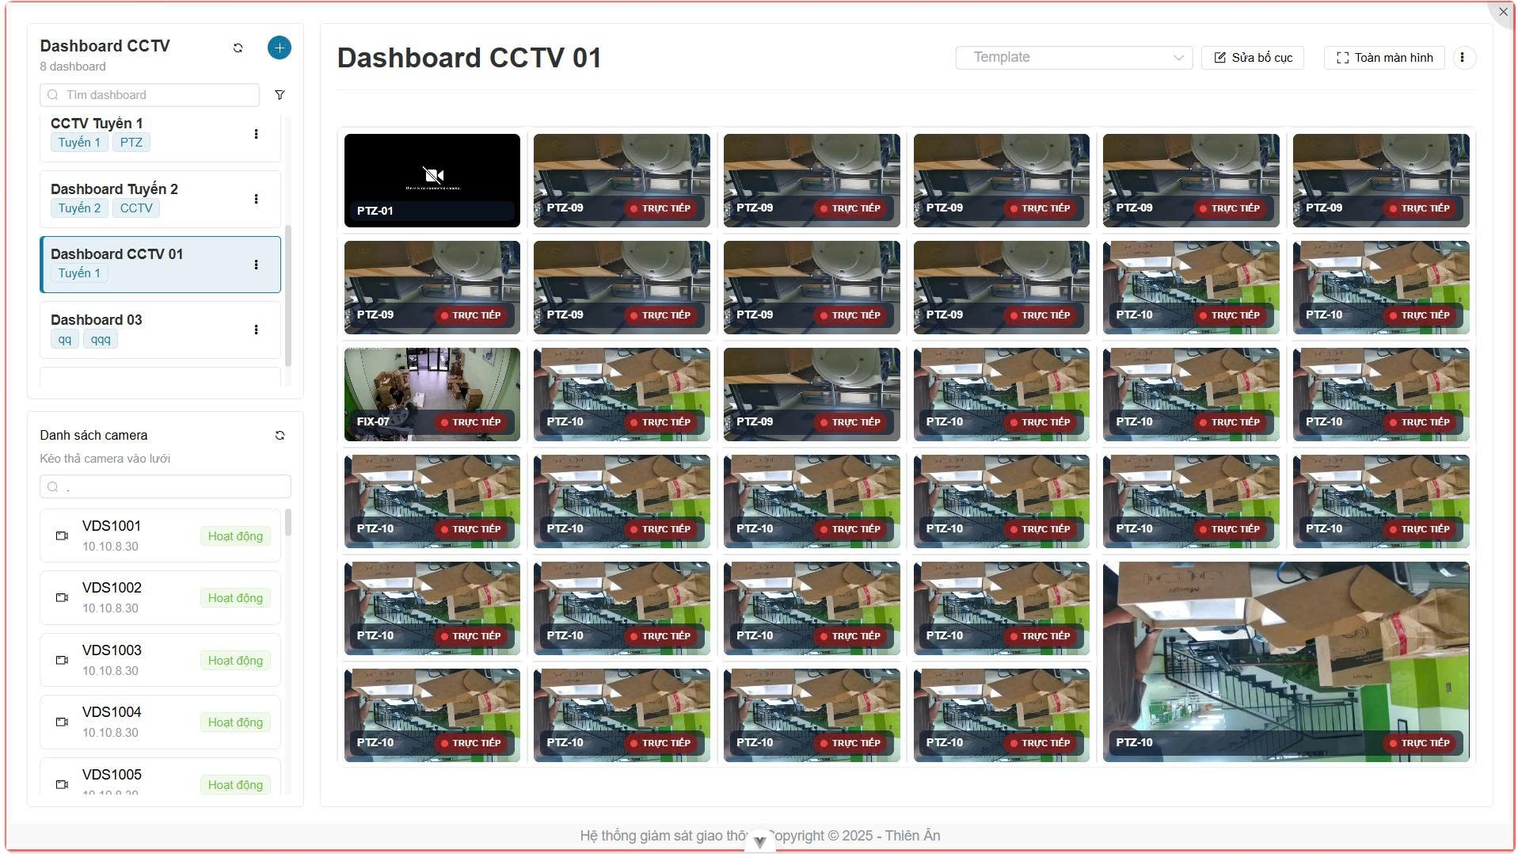
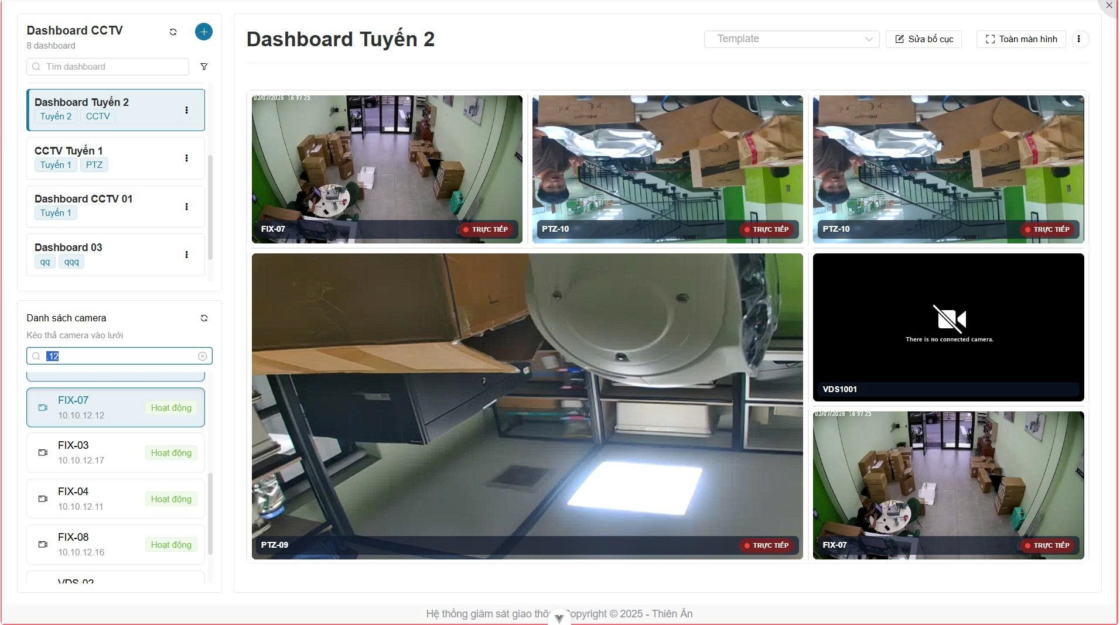
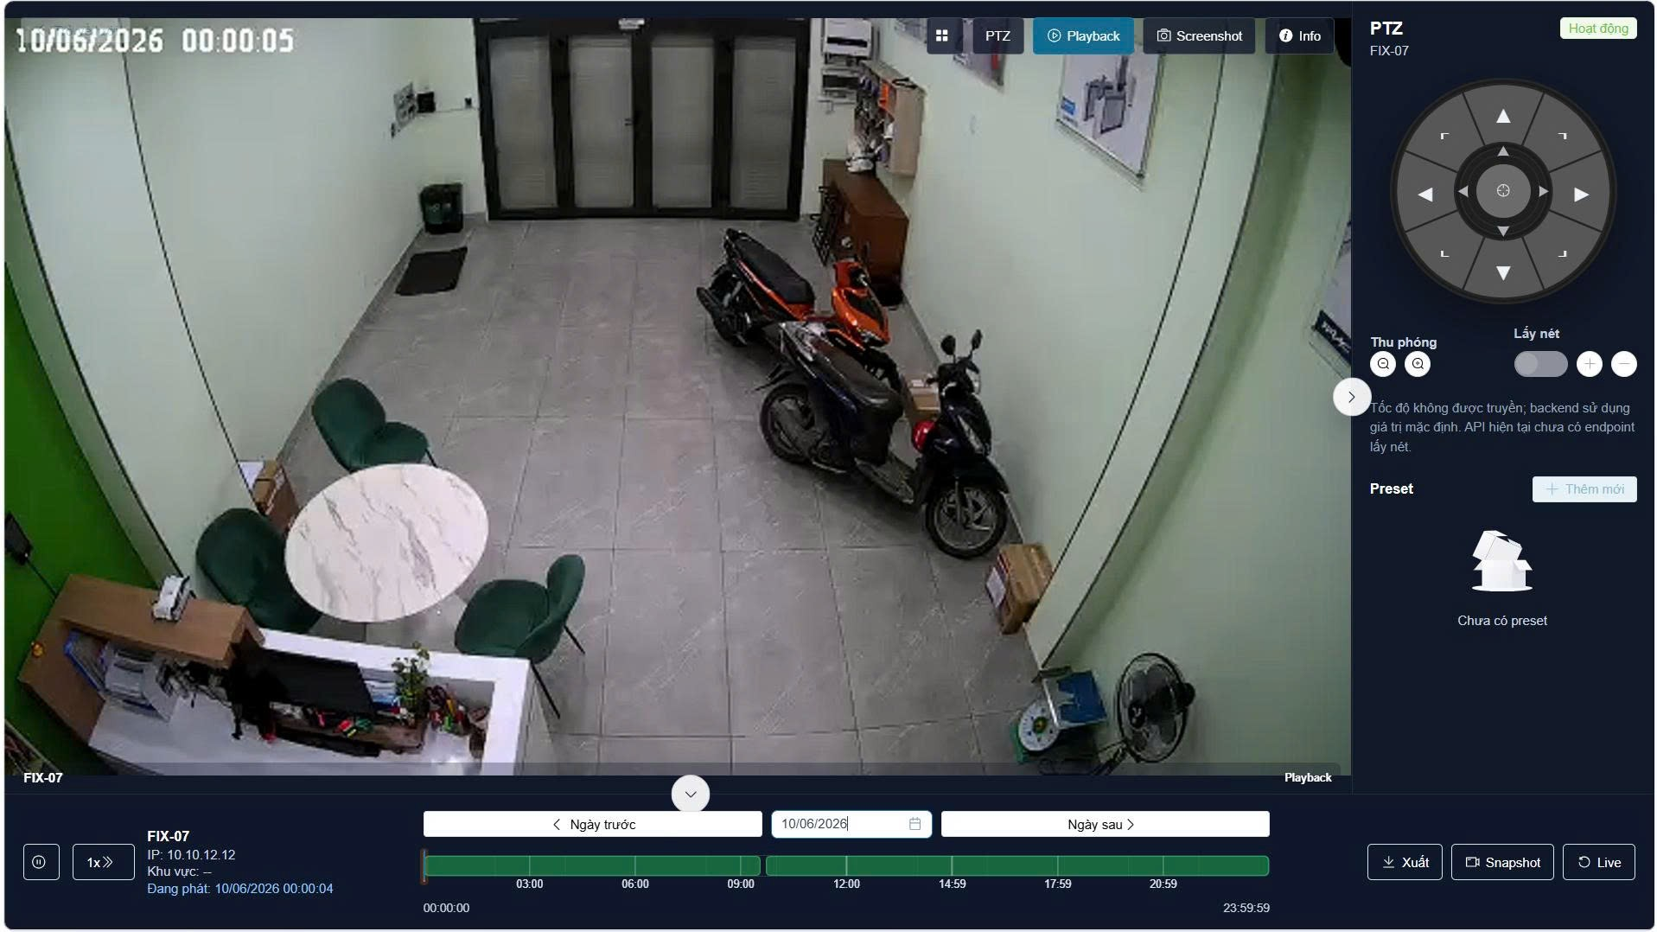
PM CCTV
# | Page | Items | Requirement |  | Comment | Checklist
 |  |  | Functional | Nonfunctional
I |  | KẾT NỐI, GIAO THỨC & ĐIỀU KHIỂN THIẾT BỊ
1 | 1404-18 | Chuẩn kết nối Camera | Hỗ trợ và tương thích với hầu hết các camera trên thị trường thông qua chuẩn ONVIF và PSIA. | Không phân biệt nhãn hiệu, chủng loại camera. | Tính mở của hệ thống.
2 | 1404-8 | Giám sát trực quan | Thu thập hình ảnh theo thời gian thực; bao quát toàn tuyến, không có điểm mù. | Hoạt động 24/7/365. Dữ liệu truyền trên mạng cáp quang.
3 | 1404-10, 1404-15 | Điều khiển PTZ (Quay-Quét-Phóng) | Hỗ trợ điều khiển quay ngang (Pan 360), góc ngẩng (Tilt 90 độ), phóng to thu nhỏ (Zoom 20x) qua phần mềm hoặc 3D Joystick. | Độ trễ thao tác cực thấp.
4 | 1404-13 | Chế độ ngày/đêm | Tự động chuyển đổi hình ảnh Ngày/Đêm; hỗ trợ kích hoạt đèn hồng ngoại (IR) quan sát ban đêm.
5 | 1404-18 | Đa luồng & Chuẩn nén | Hỗ trợ giải mã các chuẩn video: H.265, H.264, MPEG-4, MJPEG. Hỗ trợ đa luồng hình ảnh (Multi-streaming). | Tối đa 4 đường truyền đơn hướng/đa hướng. | Tối ưu hóa băng thông.
II |  | GIAO DIỆN GIÁM SÁT & HIỂN THỊ
6 | 1404-18 | Kiến trúc phần mềm | Hoạt động theo cơ chế Server-Client hoặc Web Server. Cho phép truy cập qua phần mềm cài đặt hoặc Trình duyệt Web. | Không giới hạn số lượng user truy cập đồng thời.
7 | 1404-18 | Tích hợp Bản đồ số (GIS) | Tích hợp bản đồ tuyến đường để giám sát vị trí camera; click vào icon camera trên bản đồ để xem hình ảnh trực tiếp. | Giao diện đồ họa trực quan. |  | Điều chỉnh
8 | 1404-8, 1417-32 | Hiển thị tuần tự (Sequence / Tour) | Cho phép thiết lập hiển thị video từ nhiều camera luân phiên nhau theo một khoảng thời gian được định sẵn. | Tự động chuyển camera theo kịch bản. | Giúp 1 nhân viên giám sát được nhiều vùng.
9 | 1404-18 | Tùy biến màn hình (Grid Layout) | Có thể hiển thị toàn màn hình hoặc tùy biến lưới hiển thị camera theo nhiều ô (Ví dụ: chia 4, 8, 16 ô). | Hỗ trợ tính năng kéo-thả (Drag & Drop).
10 | 1404-8 | Chèn thông tin OSD (On-screen Display) | Chèn văn bản trực tiếp lên video: Tên camera, địa điểm đặt camera, ID và Dấu thời gian (Timestamp). |  | Rất quan trọng để xác định bằng chứng.
III |  | GHI HÌNH, LƯU TRỮ & XEM LẠI
11 | 1417-36 | Chế độ ghi hình linh hoạt | Hỗ trợ các chế độ ghi: Liên tục (Always), Thủ công (Manual), Theo lịch (Schedule), hoặc Theo sự kiện (Event trigger).
12 | 1404-9, 1417-34 | Thời gian & Tối ưu lưu trữ | Lưu trữ Video CCTV tối thiểu 45 ngày. Lưu trữ hình ảnh tĩnh và sự cố tối thiểu 02 năm. | Cho phép giảm tỷ lệ khung hình xuống 1 fps hoặc 1 fpm để tiết kiệm dung lượng. | Khung hình lưu trữ do Admin cấu hình.
13 | 1417-35 | Chống giả mạo (Watermark) | Tích hợp chứng nhận số hóa hoặc hình mờ (Watermark) để đảm bảo các bản ghi không thể bị sửa chữa, giả mạo. | Đảm bảo tính nguyên vẹn để làm bằng chứng pháp lý.
14 | 1417-36 | Tìm kiếm & Phát lại | Khả năng tìm kiếm và phát lại video theo: Thời gian, Ngày tháng, Địa chỉ (ID) camera, hoặc theo sự kiện. | Hỗ trợ 3 tác vụ đồng thời: Ghi, Phát lại, Sao lưu.
15 | 1417-36 | Xuất dữ liệu (Export/Backup) | Cho phép sao lưu đoạn video/hình ảnh ra thiết bị ngoài (CD/DVD, USB, thẻ nhớ) dưới định dạng phổ thông xem được trên PC chuẩn. | Giữ nguyên Timestamp và ID trên video xuất ra.
IV |  | TÍNH NĂNG THÔNG MINH, CẢNH BÁO & CHẨN ĐOÁN
16 | 1404-18 | Phát hiện chuyển động (VMD) | Tự động phát hiện khu vực có vật thể chuyển động; cho phép che vùng riêng tư (Privacy masking). | Gửi tín hiệu kích hoạt chức năng lưu trữ.
17 | 1404-18 | Cảnh báo sự kiện (Alarms) | Cảnh báo sự kiện bằng Email, SMS, popup màn hình, và tự động kích hoạt camera PTZ quay về khu vực xảy ra sự kiện. | Tương tác thời gian thực với nhân viên.
18 | 1417-36 | Lưu trữ trước/sau sự kiện (Pre/Post-record) | Cấu hình giữ lại đoạn video trước khi sự kiện xảy ra (Pre-alarm) và sau khi sự kiện kết thúc (Post-alarm). | Cấu hình linh hoạt từ 0 giây đến 5 phút. | Giúp xem nguyên nhân gốc của tai nạn.
19 | 1404-9 | Tự chẩn đoán (Health Check) | Thiết bị điều khiển trung tâm tự động gửi tín hiệu kết nối (ping) định kỳ 5 phút/lần tới camera. Nếu không phản hồi sẽ báo động. | Ghi mã lỗi vào nhật ký hoạt động. | Kịp thời phát hiện camera hỏng/đứt cáp.
V |  | QUẢN TRỊ HỆ THỐNG & TÍCH HỢP
20 | 1417-35 | Phân quyền truy cập | Cấu hình quyền truy cập trên mỗi thiết bị/nhóm thiết bị: Xem trực tiếp, xem lại, điều khiển PTZ, quản trị hệ thống. | Bảo vệ file âm thanh/hình ảnh khỏi truy cập trái phép.
21 | 1417-35 | Chiếm quyền điều khiển (PTZ Lock) | Cho phép người dùng yêu cầu chiếm quyền điều khiển PTZ trong một khoảng thời gian đặt trước. Sau đó quyền được giải phóng. | Xử lý xung đột khi 2 người cùng muốn quay 1 camera.
22 | 1417-36 | Đồng bộ thời gian (NTP) | Máy chủ NVR cung cấp chức năng máy chủ thời gian mạng (NTP) để đồng bộ hóa chính xác thời gian cho toàn bộ camera. |  | Cơ sở để khớp chuỗi sự kiện giao thông.
23 | 1404-10 | Lập báo cáo | Tạo báo cáo/nhật ký lỗi: Danh sách camera hiện không hoạt động, các bản ghi lỗi. | Xuất ra file tài liệu thông dụng (Excel, PDF).
24 | 1404-19 | Cổng giao tiếp mở (API/SDK) | Cung cấp SDK/API cho phép tích hợp với các phần mềm xử lý hình ảnh của hãng thứ 3 và phần mềm TMS/ITS Core. | Kiến trúc mở, dễ dàng nâng cấp.

Vấn đề làm rõ
 |  | Vấn đề |  | Giải đáp
 |  | Thiết bị sử dụng/ hãng/ tài liệu liên quan |  | Hikvision /Phần mềm quản lý,ghi hình nxvms
 |  | Các chức năng khác có cần thực hiện, hay sử dụng phần mềm của hãng. Hiện tại hệ CCTV chỉ tích hợp phần live cam từ link rtsp. Các chức năng khác (playback, zoom, trích xuất, …) không có tích hợp |  | Gọi API để xử lý các chức năng của hệ thống cctv
 |  | Thời gian đáp ứng thiết bị/phần mềm hãng/tài liệu/sdk |  | đăng ký thông tin để lấy các tài liệu cần thiết
 |  | Sử dụng chức năng phần mềm hãng hay tự thực hiện/mức độ đáp ứng |  | Phát triển thêm
 |  | Mức độ đáp ứng |  | Gọi API để xử lý các chức năng của hệ thống cctv
 |  |  |  | https://meta.nxvms.com/doc/developers/api-tool/main?type=1&system=21
 |  | Model |  | Model MS-C5331-X42PE (TS), hãng Milesight Model TS8266-X4RIPG1 (TS), hãng Milesight Model MS-C5375-FPD (TS), hãng Milesight MS-K01 (TS), hãng Milesight
 |  | 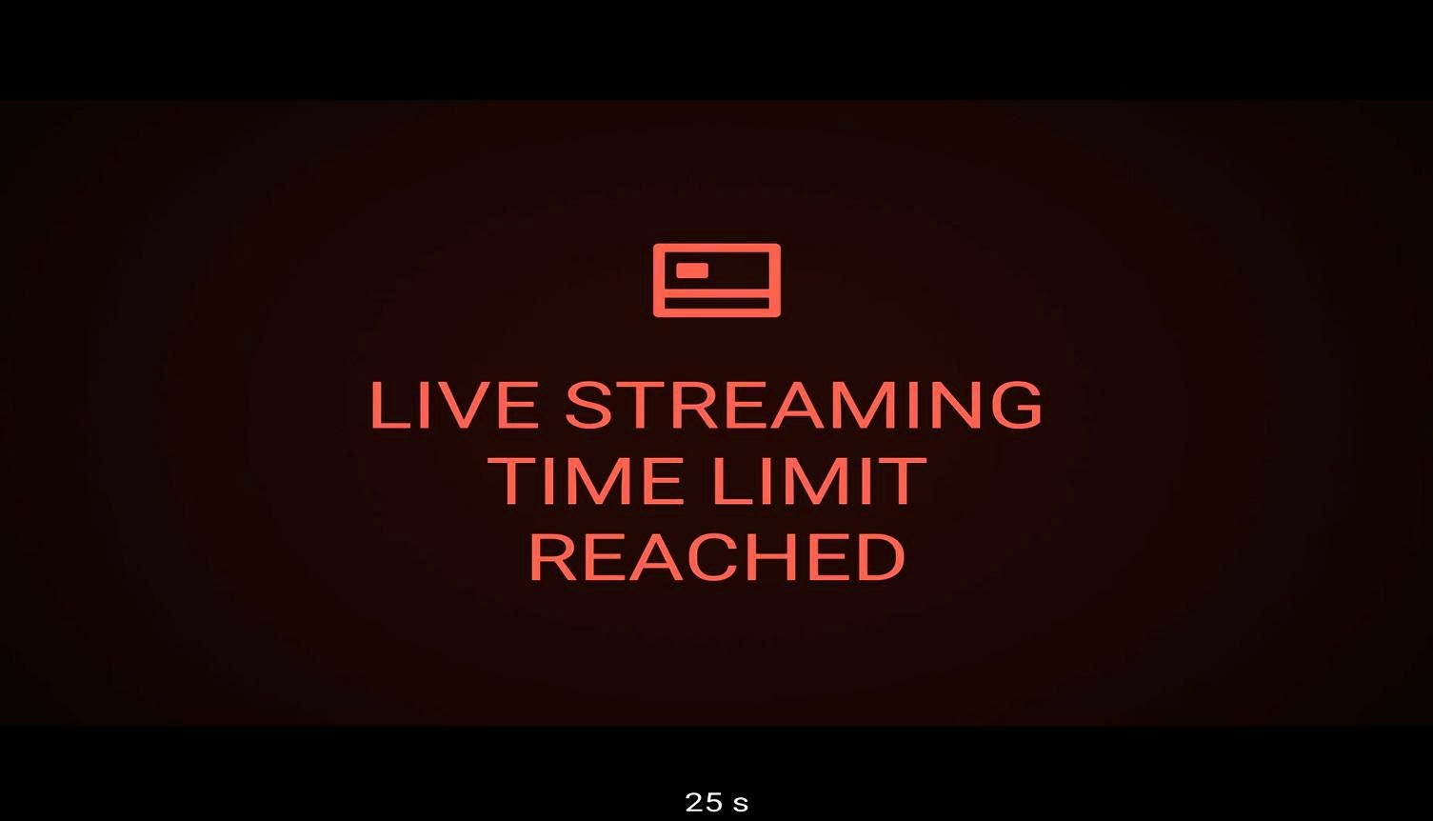 Lôi khi live stream liên tục =>> cần check lại với hãng |  | license ? Mở nhiều kết nối tới cam - cùng stream/giao thức ?

 |  | Yêu cầu |  | Rà soát | Ghi chú
1 | T | Linh hoạt, có khả năng mở rộng thêm camera và thiết bị lưu trữ; |  | Theo thiết bị + pm hãng | Hãng
2 | T | Cho phép đăng nhập, xem hình ảnh trực tiếp từ máy tính vận hành, trình duyệt wed,…; |  | Theo thiết bị + pm hãng | Hãng
3 | T | Hỗ trợ lập trình kịch bản lưu trữ Video khác nhau theo lịch định sẵn hoặc theo sự kiện; |  | Theo thiết bị + pm hãng | Hãng > recording
4 | T | Có khả năng thiết lập phân quyền quản lý theo từng người dùng như: kết nối camera, điều khiển PTZ, truy xuất dữ liệu lưu trữ...; |  | Theo thiết bị + pm hãng | Web + hãng
5 | T | Quản lý việc hiển thị tín hiệu Video trực tiếp từ các Camera lên các màn hình giám sát; |  | Theo thiết bị + pm hãng | Livestream + layout
6 | N | Cho phép chuyển tải hình ảnh lên tường màn hình; |  | Theo thiết bị + pm hãng | Videowall
7 | T | Hỗ trợ phân tích hình ảnh và tạo báo động; |  | Theo thiết bị + pm hãng | Hãng tích hợp api event
8 | T | Tương thích chuẩn ONVIF. |  | Theo thiết bị + pm hãng | NXVMS Hãng
9 |  | Các tính năng: |  | Theo thiết bị + pm hãng
10 | T | Kiến trúc: Client Sever hoặc Web Server; |  | Theo thiết bị + pm hãng
11 | T | Cho phép quản lý, ghi hình ảnh, tìm kiếm, phát lại hình ảnh camera IP; |  | Theo thiết bị + pm hãng
12 | T | Tích hợp bản đồ để giám sát vị trí camera; |  | Có thiết lập bản đồ
13 | T | Hỗ trợ khả năng tùy biến màn hình theo thiết kế người dùng; |  | Theo thiết bị + pm hãng
14 | T | Có thể hiển thị toàn màn hình và tùy biến lưới hiển thị camera theo các ô với dạng và số lượng thay đổi; |  | Theo thiết bị + pm hãng
15 | N | Hỗ trợ tiêu chuẩn ONVIF và PSIA; |  | Theo thiết bị + pm hãng | Hãng, check lại PSIA
16 | N | Hoạt động theo cơ chế Server-Client, không giới hạn số lượng user truy cập quan sát và xcm lạí đồng thời; |  | Theo thiết bị + pm hãng | Chưa đánh giá số cam x số người Hãng + PM
17 | T | Hỗ trợ hình ảnh chuẩn H265, H264, MJPEG,...; |  | Theo thiết bị + pm hãng | Hãng
18 | T | Chế độ ghi hình: Alway, Schedule, Manual trigger vả event detection...; |  | Theo thiết bị + pm hãng | Recording >> hãng hỗ trợ Check
19 | N | Phát hiện chuyển động (VMD) ghi hình khi phát hiện khu vực có vật thể chuyển động, điều khiển PTZ Camera, Schedule, Privacy masking, … |  | Theo thiết bị + pm hãng | Hãng > có 1 số tính năng
20 | T | Cảnh báo sự kiện bằng Email, SMS , kích hoạt camera PTZ quan sát khu vực xảy ra sự kiện; |  | Theo thiết bị + pm hãng | Hãng nxvms >> check lại
21 | N | Tìm kiếm hình ảnh/video: Theo thời gian, sự kiện, theo hình ảnh gợi ý trước,...; |  | Theo thiết bị + pm hãng | Check lại hãng
22 | N | Khả năng mở rộng linh hoạt: Không giới hạn số lượng camera kết nối; Không giới hạn số lượng máy chủ; |  | Theo thiết bị + pm hãng | Đánh giá lại
23 | N | Hỗ trợ tính năng backup dự phòng; |  | Theo thiết bị + pm hãng | Hãng PM >> cluster
24 | N | Hiển thị theo kịch bản trên tường màn hình: hỗ trợ nội dung video linh hoạt tự động hoặc điều khiển bằng tay đối với nội dung |  | Theo thiết bị + pm hãng | Layout layout1: cam 1 > 1 layout2: cam1 > 2 Tích hip75 thêm api videowall + layout
25 | T | Hỗ trợ một loạt các loại nội dung đa dạng, bao gồm video trực tiếp và phát lại, bản đồ, báo thức, dấu trang, các trang HTML, tin nhắn văn bản,… |  | Theo thiết bị + pm hãng | Hãng
26 | T | Phần mềm tương thích với các hệ điều hành Windows (x86, x64), Linux...; |  | Theo thiết bị + pm hãng | Hãng
27 | F | Hỗ trợ các ứng dụng khai thác trên các thiết bị di động chạy hên nền tảng Android, iOS, Windows phone...; |  | Theo thiết bị + pm hãng | Check lại hãng
28 | T | Hỗ trợ khả năng xử lý hình ảnh card màn hình,...để tăng tốc độ giải mã video; |  | Theo thiết bị + pm hãng | Hãng
29 | T | Tính mở của hệ thống: hỗ trợ SDK/API cho phép tích hợp với các phần mềm xử lý hình ảnh của hãng thứ 3; |  | Theo thiết bị + pm hãng | Hãnt
30 | T | Cung cấp giao diện tích hợp với phần mềm Quản lý giao thông & các phần mềm ITS Core. |  | Theo thiết bị + pm hãng | API hãng có
31 | T | Tương thích với máy chủ ghi video và bộ sao lưu dữ liệu |  | Theo thiết bị + pm hãng | hãng
32 | T | Hỗ trợ xuất hình ảnh/video: MPGE, AVI, WMV, MP4… |  | Theo thiết bị + pm hãng | PM + Hãng
33 | N | Khả năng xem lại trực tiếp trên phần mềm lên đến 180 ngày |  | Theo thiết bị + pm hãng | 1. PM hãng quản lý 2. thời gian lưu trữ dữ liệu (dung lượng lưu trữ/chất lượng video)
34 | N | Đáp ứng thiết kế kỹ thuật |  | Theo thiết bị + pm hãng | Theo hồ sơ

 | Tổng
 | Có | T
 | Chưa | F
 | Check lại | N

Giao diện

